履歴書（様式）
横 浜 市 立 大 学 履 歴 書
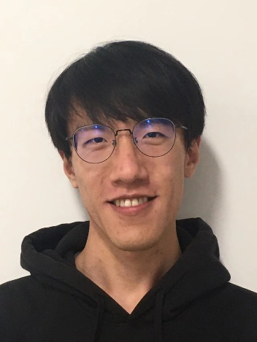
 |  |  |  |  |  |  |  | 2023年 12月 19日現在 | 写真貼付欄
ふりがな |  |  | げん めいよう |  |  |  |  | 性 別
氏 名 |  |  | 阮 明陽 |  |  |  |  | 男 | 本人単身・
満
歳
生年月日 |  |  |  | 1997年 | 8月 | 11日 | 生 |  | 胸から上
現 住 所 |  |  | 〒 | （ 230－0051 ） |  |  |  |  | 電話 | 070-1262-2849
 |  |  | 神奈川県横浜市鶴見区鶴見中央1-21-2-403 |  |  |  |  |  | 呼出 | 方
緊急連絡先 |  |  | 〒 | （ － ） |  |  |  |  | 電話
 |  |  |  |  |  |  |  |  | 呼出 | 方
年 月 | ～ | 年 月 |  | 学 歴 ・ 職 歴 （各別にまとめて記入）
自 |  | 至
2018年 7月 |  | 2020年 3月 |  | 国書日本語学校

年 月 日 | ～ | 年 月 日 |  | 横浜市立大学勤務歴 （最近6か月以内）
自 | ～ | 至
 | ～
年 | 月 |  | 免 許 ･ 資 格

保護者欄 | （本人が未成年者の場合記入） |  |  |  |  |  |  |  | 電話 | （ ）
氏名 |  |  |  | 現住所 | 〒 | （ － ）
 |  |  |  |  |  |  |  |  | 呼出 | 方

履歴書（記入例）
横 浜 市 立 大 学 履 歴 書

 |  |  |  |  |  |  |  | 平成●●年●月●日現在 | 写真貼付欄
ふりがな |  |  | よこはま しだい |  |  |  |  | 性 別
氏 名 |  |  | 横浜 市大 |  |  |  |  |  | 本人単身・
満
歳
生年月日 |  |  |  | 平成○○年 | 1月 | 10日 | 生 | ○○ | 胸から上
現 住 所 |  |  | 〒 | （236－00○○ ） |  |  |  |  | 電話 | ○○○-○○○○-○○○○
 |  |  |  | 横浜市金沢区▲▲町○○-● |  |  |  |  | 呼出 | 方
緊急連絡先 |  |  | 〒 | （ ○○○－○○○○ ） |  |  |  |  | 電話 | ○○○-○○○○-▲▲▲▲
 |  |  |  | ○○県○○市○○区○○-● |  |  |  |  | 呼出 | 方
年 月 | ～ | 年 月 |  | 学 歴 ・ 職 歴 （各別にまとめて記入）
自 |  | 至
平成○○年4月 | ～ | 平成○○年3月 |  | 横浜市立○○高等学校
平成○○年4月 |  | 平成○○年3月 |  | 横浜市立大学○○学部

年 月 日 | ～ | 年 月 日 |  | 横浜市立大学勤務歴 （最近6か月以内）
自 平成○○年○月 | ～ | 至 平成○○年○月 |  | □□研究室
 | ～
年 | 月 |  | 免 許 ･ 資 格

保護者欄 | （本人が未成年者の場合記入） |  |  |  |  |  |  |  | 電話 | （ ）
氏名 |  |  |  | 現住所 | 〒 | （ － ）
 |  |  |  |  |  |  |  |  | 呼出 | 方

